상품제안서
매직코팅 3D 메모잇 - 70x76 | 상품코드: S46354

 |  |  |  |  |  |  | 02-713-8555 | www.synergygift.co.kr
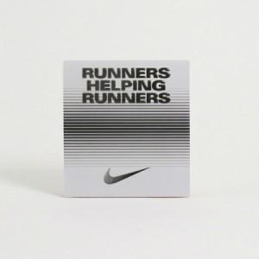 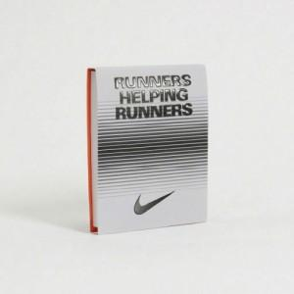

【상세/제작정보】 | <p>&nbsp;</p><p><span style="font-size: 18pt;">표지 컬러인쇄 &amp; 엠보코팅 + 내지 먹 1도 인쇄포함​</span></p>

【인쇄/포장옵션】 | 풀칼라 / OPP(비닐)

【공급단가】 | 수량 | 1,000~ | 3,000~ | 5,000~ | 10,000~ | 30,000~
*VAT별도 | 30매 | 500원 | 390원 | 335원 | 305원 | 255원
 | 50매 | 570원 | 445원 | 390원 | 360원 | 310원
 | 100매 | 970원 | 820원 | 750원 | 660원 | 590원

【상품 URL】 | https://www.synergygift.co.kr:443/src/goods_detail.php?gdno=46354

